Berechnungen
Flächenschwerpunkt, Flächenträgheitsmoment, Widerstandsmoment, Knickwiderstand, Biegesteifigkeit |  |  |  |  |  |  |  |  | meile.jeremy@stud.bauschule.ch

 |  |  |  |  |  |  |  |  | start y | ende y | start z | ende z
 |  |  |  |  |  |  |  | achse y | -50 | 368 | 160.00 | 160.00
 |  |  |  |  |  |  |  | achse z | -50 | 370 | 159.00 | 159.00

 | Form | Position der Form von links (y) | Länge der Form (y) | Position der Form von unten (z) | Höhe der Form (z) | Wert | Einheit

 | A1 | 0 | 22 | 0 | 320 | 7,040.00 | mm²
 | A2 | 22 | 274 | 4 | 24 | 6,576.00 | mm² | Erstelle mit den roten Feldern bis zu 8 Formen, die ein Profil ergeben.
 | A3 | 22 | 274 | 292 | 24 | 6,576.00 | mm² | Der Flächenschwerpunkt wird automatisch berechnet und die Achsen werden gesetzt.
 | A4 | 296 | 22 | 0 | 320 | 7,040.00 | mm² | Übertrage die Lösungswege und Ergebnisse aus den gelben Feldern.
 | A5 |  |  |  |  |  | mm² | Die maximale Dimension des Diagramms passt sich automatisch an das Profil an.
 | A6 |  |  |  |  |  | mm² | Achte darauf, dass sich keine Formen überschneiden!
 | A7 |  |  |  |  |  | mm²
 | A8 |  |  |  |  |  | mm²
 |  |  |  | Querschnittsfläche des Profils = |  | 27,232.00 | mm²

Flächenschwerpunkt
 | Flächenschwerpunkt Berechnung für Achse Y des Profils
 | Form | Flächen |  | Einheit | Lösungsweg

 | A1 | 1,126,400.00 |  | mm³ | 7040 mm² * ((320 mm / 2) + 0 mm) = 1126400 mm³
 | A2 | 105,216.00 |  | mm³ | 6576 mm² * ((24 mm / 2) + 4 mm) = 105216 mm³
 | A3 | 1,999,104.00 |  | mm³ | 6576 mm² * ((24 mm / 2) + 292 mm) = 1999104 mm³
 | A4 | 1,126,400.00 |  | mm³ | 7040 mm² * ((320 mm / 2) + 0 mm) = 1126400 mm³
 | A5 |  |  | mm³
 | A6 |  |  | mm³
 | A7 |  |  | mm³
 | A8 |  |  | mm³
 | Summe | 4,357,120.00 |  | mm³ | 1126400 mm² + 105216 mm² + 1999104 mm² + 1126400 mm² = 4357120 mm²
 | Dividend | 27,232.00 |  | mm² | 7040 mm² + 6576 mm² + 6576 mm² + 7040 mm² = 27232 mm²
 | Achse Y | 160.00 |  | mm | 4357120 mm³ / 27232 mm² = 160 mm
 | Flächenschwerpunkt Berechnung für Achse Z des Profils
 | Form | Flächen |  | Einheit | Lösungsweg

 | A1 | 77,440.00 |  | mm³ | 7040 mm² * ((22 mm / 2) + 0 mm) = 77440 mm³
 | A2 | 1,045,584.00 |  | mm³ | 6576 mm² * ((274 mm / 2) + 22 mm) = 1045584 mm³
 | A3 | 1,045,584.00 |  | mm³ | 6576 mm² * ((274 mm / 2) + 22 mm) = 1045584 mm³
 | A4 | 2,161,280.00 |  | mm³ | 7040 mm² * ((22 mm / 2) + 296 mm) = 2161280 mm³
 | A5 |  |  | mm³
 | A6 |  |  | mm³
 | A7 |  |  | mm³
 | A8 |  |  | mm³
 | Summe | 4,329,888.00 |  | mm³ | 77440 mm² + 1045584 mm² + 1045584 mm² + 2161280 mm² = 4329888 mm²
 | Dividend | 27,232.00 |  | mm² | 7040 mm² + 6576 mm² + 6576 mm² + 7040 mm² = 27232 mm²
 | Achse Z | 159.00 |  | mm | 4329888 mm³ / 27232 mm² = 159 mm

Flächenträgheitsmoment (Satz von Steiner)
 | Trägheitsmoment Iy
 | Form | Distanz von Formachse zur Profilachse Y in mm |  | Iy |  | Lösungsweg
 |  |  |  |  |  |  |  |  |  | y1 | y2 | y3 | y4 | y5
 | A1 | 0.00 |  | 60,074,666.67 |  | (22 mm * (320 mm)³ * (1/12)) = 60074666.7 mm⁴ |  |  |  | 0 | 22 | 22 | 0 | 0
 | A2 | 144.00 |  | 136,675,584.00 |  | (274 mm * (24 mm)³ * (1/12)) + (6576 mm² * (144 mm)²) = 136675584 mm⁴ |  |  |  | 22 | 296 | 296 | 22 | 22
 | A3 | 144.00 |  | 136,675,584.00 |  | (274 mm * (24 mm)³ * (1/12)) + (6576 mm² * (144 mm)²) = 136675584 mm⁴ |  |  |  | 22 | 296 | 296 | 22 | 22
 | A4 | 0.00 |  | 60,074,666.67 |  | (22 mm * (320 mm)³ * (1/12)) = 60074666.7 mm⁴ |  |  |  | 296 | 318 | 318 | 296 | 296
 | A5 |  |  |  |  |  |  |  |  | 0 | 0 | 0 | 0 | 0
 | A6 |  |  |  |  |  |  |  |  | 0 | 0 | 0 | 0 | 0
 | A7 |  |  |  |  |  |  |  |  | 0 | 0 | 0 | 0 | 0
 | A8 |  |  |  |  |  |  |  |  | 0 | 0 | 0 | 0 | 0
 | Summe |  |  | 393,500,501.33 |  | Iy = 393.5 * 10⁶
 | Trägheitsmoment Iz
 | Form | Distanz von Formachse zur Profilachse Z in mm |  | Iz |  | Lösungsweg
 |  |  |  |  |  |  |  |  |  | z1 | z2 | z3 | z4 | z5
 | A1 | 148.00 |  | 154,488,106.67 |  | (320 mm * (22 mm)³ * (1/12)) + (7040 mm² * (148 mm)²) = 154488106.7 mm⁴ |  |  |  | 0 | 0 | 320 | 320 | 0
 | A2 | 0.00 |  | 41,141,648.00 |  | (24 mm * (274 mm)³ * (1/12)) = 41141648 mm⁴ |  |  |  | 4 | 4 | 28 | 28 | 4
 | A3 | 0.00 |  | 41,141,648.00 |  | (24 mm * (274 mm)³ * (1/12)) = 41141648 mm⁴ |  |  |  | 292 | 292 | 316 | 316 | 292
 | A4 | 148.00 |  | 154,488,106.67 |  | (320 mm * (22 mm)³ * (1/12)) + (7040 mm² * (148 mm)²) = 154488106.7 mm⁴ |  |  |  | 0 | 0 | 320 | 320 | 0
 | A5 |  |  |  |  |  |  |  |  | 0 | 0 | 0 | 0 | 0
 | A6 |  |  |  |  |  |  |  |  | 0 | 0 | 0 | 0 | 0
 | A7 |  |  |  |  |  |  |  |  | 0 | 0 | 0 | 0 | 0
 | A8 |  |  |  |  |  |  |  |  | 0 | 0 | 0 | 0 | 0
 | Summe |  |  | 391,259,509.33 |  | Iz = 391.26 * 10⁶

Widerstandsmoment
 | Widerstandsmoment Wy
 | Position | Ymax,links |  | Breite des Profils |  | Ymax,rechts | W | Lösungsweg

 | Wy,oben​ | 159.00 |  | 318.00 |  | 159.00 | 2,460,751.63 | Wo,Y = 391259509.33 mm⁴ / 159 mm / 10⁶ = 2.46 * 10⁶ mm³
 | Wy,unten​ | 159.00 |  | 318.00 |  | 159.00 | 2,460,751.63 | Wu,Y = 391259509.33 mm⁴ / 159 mm / 10⁶ = 2.46 * 10⁶ mm³
 | Widerstandsmoment Wz
 | Position | Zmax,unten |  | Höhe des Profils |  | Zmax,oben | W | Lösungsweg

 | Wz,rechts​ | 160.00 |  | 320.00 |  | 160.00 | 2,459,378.13 | Wo,Z = 393500501.33 mm⁴ / 160 mm / 10⁶ = 2.46 * 10⁶ mm³
 | Wz,links​ | 160.00 |  | 320.00 |  | 160.00 | 2,459,378.13 | Wu,Z = 393500501.33 mm⁴ / 160 mm / 10⁶ = 2.46 * 10⁶ mm³

Biegerandspannung
 | Biegerandspannung Y σb ​
 | My,d | 80 | kNm
 | Position |  |  | Biegerandspannung (N/mm²) |  | Lösungsweg

 | σMo (Rechts) |  |  | 32.51 |  | σMu = (80 kNm * 10⁶ * 159 mm) / 391259509.333333 mm³ = 32.51 N/mm²
 | σMu (Links) |  |  | 32.51 |  | σMu = (80 kNm * 10⁶ * 159 mm) / 391259509.333333 mm³ = 32.51 N/mm²
 | Biegerandspannung Z σb
 | Mz,d | 80 | kNm
 | Position |  |  | Biegerandspannung (N/mm²) |  | Lösungsweg

 | σMo (Oben) |  |  | 32.53 |  | σMu = (80 kNm * 10⁶ * 160 mm) / 393500501.33 mm³ = 32.53 N/mm²
 | σMu (Unten) |  |  | 32.53 |  | σMo = (80 kNm * 10⁶ * 160 mm) / 393500501.33 mm³ = 32.53 N/mm²
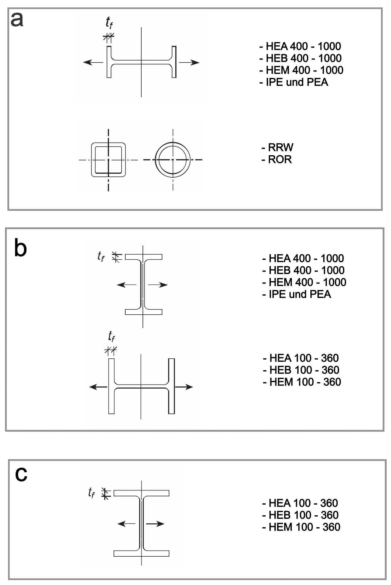
Knickwiderstand
 | Was |  | Wert | Einheit | Lösungsweg

 | Stahlsorte |  | S460
 | Knickspannungskurve |  | B
 | Stützenlänge |  | 4,500 | mm
 | Widerstandsbeiwert (γM1) |  | 1.05 |  | Sicherheitsfaktor
 | Streckgrenze (fy) |  | 460.00 | N/mm²
 | Fliessschlankheit (λE) |  | 67.10 |  | Automatisch aus einer Tabelle!
 | Trägheitsradius (iy) |  | 120.21 | mm | √(393500501.33 mm⁴ / 27232 mm²) = 120.21 mm
 | Trägheitsradius (iz) |  | 119.87 | mm | √(391259509.33 mm⁴ / 27232 mm²) = 119.87 mm
 | Knickwiderstand y, nach C4/06 Tabelle
 | Knickschlankheit (λk) |  | 37.435 |  | 4500 mm / 120.21 mm = 37.44
 | bezogene Knickschlankheit (λ_rel) |  | 0.558 |  | 37.44 / 67.1 = 0.5579
 | Abminderungsfaktors (χK)​ |  | 0.8566 |  | Automatisch aus der Knickspannungswert B Tabelle!
 | Knickspannung (σKd) |  | 0.3753 | kN/mm² | 0.8566 * 460 N/mm² / (1.05 * 10³) = 0.3753 kN
 | Tragwiderstand (NK,Rd) |  | 10,219.42 | kN | 0.3753 kN/mm² * 27232 mm² = 10219.42 kN
 | Knickwiderstand y, berechnet
 | Knickschlankheit (λk) |  | 37.435 |  | 4500 mm / 120.21 mm = 37.44
 | bezogene Knickschlankheit (λ_rel) |  | 0.558 |  | 37.44 / 67.1 = 0.5579
 | Imperfektionsbeiwert (αK) |  | 0.340 |  | Automatisch aus einer Tabelle!
 | Stabilitätsbeiwert (ΦK) |  | 0.7165 |  | 0.5 * (1 + 0.34 * (0.5579 - 0.2) + 0.5579²) = 0.7165
 | Abminderungsfaktors (χK)​ |  | 0.8576 |  | 1 / (0.7165 + √(0.7165² - 0.5579²)) = 0.8576
 | Knickspannung (σKd) |  | 0.3757 | kN/mm² | 0.8576 * 460 N/mm² / (1.05 * 10³) = 0.3757 kN
 | Tragwiderstand (NK,Rd) |  | 10,231.76 | kN | 0.3757 kN/mm² * 27232 mm² = 10231.76 kN
 | Knickwiderstand z, nach C4/06 Tabelle
 | Knickschlankheit (λk) |  | 37.542 |  | 4500 mm / 119.87 mm = 37.54
 | bezogene Knickschlankheit (λ_rel) |  | 0.559 |  | 37.54 / 67.1 = 0.5595
 | Abminderungsfaktors (χK)​ |  | 0.8566 |  | Automatisch aus der Knickspannungswert B Tabelle!
 | Knickspannung (σKd) |  | 0.3753 | kN/mm² | 0.8566 * 460 N/mm² / (1.05 * 10³) = 0.3753 kN
 | Tragwiderstand (NK,Rd) |  | 10,219.42 | kN | 0.3753 kN/mm² * 27232 mm² = 10219.42 kN
 | Knickwiderstand z, berechnet
 | Knickschlankheit (λk) |  | 37.542 |  | 4500 mm / 119.87 mm = 37.54
 | bezogene Knickschlankheit (λ_rel) |  | 0.559 |  | 37.54 / 67.1 = 0.5595
 | Imperfektionsbeiwert (αK) |  | 0.340 |  | Automatisch aus einer Tabelle!
 | Stabilitätsbeiwert (ΦK) |  | 0.7176 |  | 0.5 * (1 + 0.34 * (0.5595 - 0.2) + 0.5595²) = 0.7176
 | Abminderungsfaktors (χK)​ |  | 0.8569 |  | 1 / (0.7176 + √(0.7176² - 0.5595²)) = 0.8569
 | Knickspannung (σKd) |  | 0.3754 | kN/mm² | 0.8569 * 460 N/mm² / (1.05 * 10³) = 0.3754 kN
 | Tragwiderstand (NK,Rd) |  | 10,222.69 | kN | 0.3754 kN/mm² * 27232 mm² = 10222.69 kN

Biegesteifigkeit
 | Was |  | Wert |  | Einheit | Lösungsweg
 | Elastizitätsmodul |  | 210,000.00 |  | Nmm²
 | Achse Y |  | 82,635,105.280 |  | kNm² | 210000 N/mm² * 393500501.33 mm⁴ / 10⁶ = 82635105.28 kNm²
 | Achse Z |  | 82,164,496.960 |  | kNm² | 210000 N/mm² * 391259509.33 mm⁴ / 10⁶ = 82164496.96 kNm²

